讲解
运营数据分析：风味酸奶采购需求计划分析
【任务要求】
小亮是某乳制品网店的采购专员，近期公司调整运营策略，需要小亮对下半年的采购计划进行符合事实的更新，现要求小亮针对店内一款风味酸奶的采购数据，以SKU为颗粒度进行详细分析，并根据结果完成以下题目。

1、在“总需求预测”工作表中，完成日常需求预测数和活动需求预测数的汇总，并选择以二维簇状柱形图进行可视化呈现（以月份为横坐标展示该产品各SKU的预测销量值）。然后上传表格文件和可视化图表截图。

2、请根据图表情况，从需求变化趋势、备货、注意事项等方面，对该店铺下半年采购需求的预测做简要分析。

【知识要点】
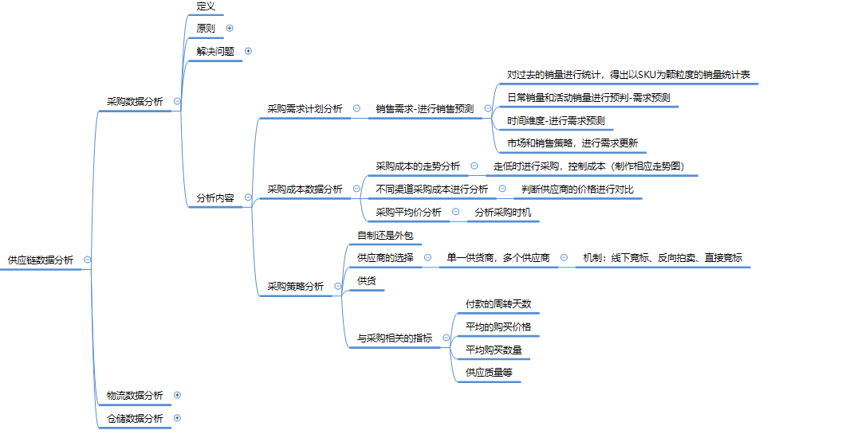

【技能要求】
1、跨工作表进行数据求和
2、建立二维簇状柱形图

【操作讲解】
1、下载表格文件，获取该产品的日常需求预测和活动需求预测数据，在“总需求预测”工作表中，完成日常需求预测数和活动需求预测数的汇总，并选择以二维簇状柱形图进行可视化呈现（以月份为横坐标展示该产品各SKU的预测销量值）。然后上传表格文件和可视化图表截图。

1、在“总需求预测”中输入相应公式，跨表求和
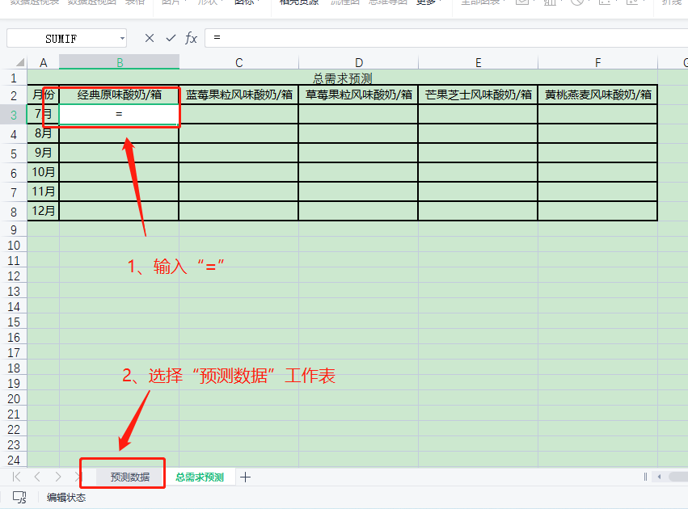

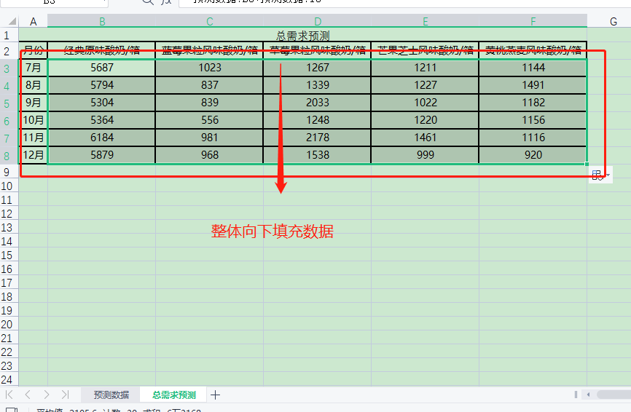
2、公式输入完成后，点击智能填充柄，完成其他数据计算
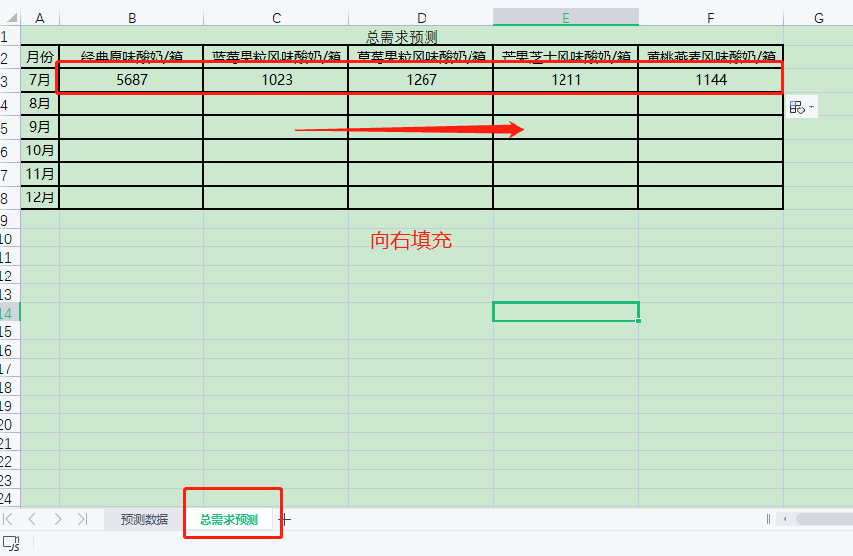

3、插入图表并美化
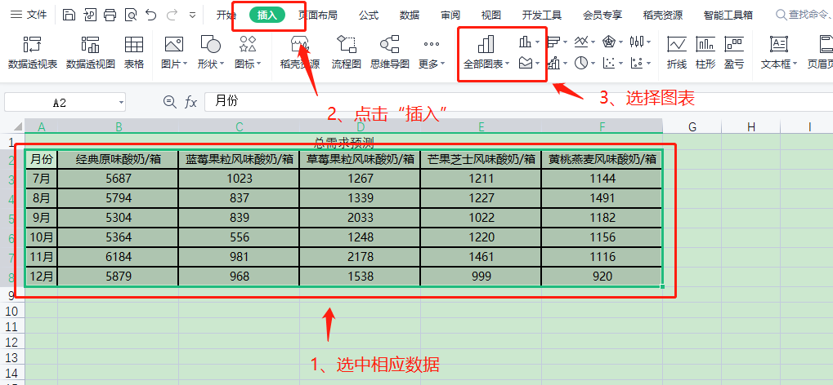

各SKU的预测销量值
 | 经典原味酸奶/箱 | 蓝莓果粒风味酸奶/箱 | 草莓果粒风味酸奶/箱 | 芒果芝士风味酸奶/箱 | 黄桃燕麦风味酸奶/箱
7月 | 5687 | 1023 | 1267 | 1211 | 1144
8月 | 5794 | 837 | 1339 | 1227 | 1491
9月 | 5304 | 839 | 2033 | 1022 | 1182
10月 | 5364 | 556 | 1248 | 1220 | 1156
11月 | 6184 | 981 | 2178 | 1461 | 1116
12月 | 5879 | 968 | 1538 | 999 | 920

4、上传文件和答案截图

2、店铺调整运营后，原先的采购需求计划可能会出现变化，需要进行符合事实的更新。请根据图表情况，从需求变化趋势、备货、注意事项等方面，对该店铺下半年采购需求的预测做简要分析。

分析图表回答问题
各SKU的预测销量值
 | 经典原味酸奶/箱 | 蓝莓果粒风味酸奶/箱 | 草莓果粒风味酸奶/箱 | 芒果芝士风味酸奶/箱 | 黄桃燕麦风味酸奶/箱
7月 | 5687 | 1023 | 1267 | 1211 | 1144
8月 | 5794 | 837 | 1339 | 1227 | 1491
9月 | 5304 | 839 | 2033 | 1022 | 1182
10月 | 5364 | 556 | 1248 | 1220 | 1156
11月 | 6184 | 981 | 2178 | 1461 | 1116
12月 | 5879 | 968 | 1538 | 999 | 920

①整体而言，该款产品的需求量各月波动不大，较为平稳。②在口味的选择上，经典原味酸奶的需求量远远大于其他口味，因此库存也应相应增加，避免出现供不应求。③乳制品的保质期一般较短，用户对临期产品较为排斥，建议在此基础上结合实际情况进一步做短期分析，并定期对需求计划进行更新。④可以看到企业每月至少进行了2种口味的活动推广，一旦活动发生变更，需求也会随之变化，此时应及时修改采购需求计划，避免给供应链带来一系列问题。

原始数据-总需求预测
总需求预测
月份 | 经典原味酸奶/箱 | 蓝莓果粒风味酸奶/箱 | 草莓果粒风味酸奶/箱 | 芒果芝士风味酸奶/箱 | 黄桃燕麦风味酸奶/箱
7月 | 5687 | 1023 | 1267 | 1211 | 1144
8月 | 5794 | 837 | 1339 | 1227 | 1491
9月 | 5304 | 839 | 2033 | 1022 | 1182
10月 | 5364 | 556 | 1248 | 1220 | 1156
11月 | 6184 | 981 | 2178 | 1461 | 1116
12月 | 5879 | 968 | 1538 | 999 | 920
各SKU的预测销量值

